Sheet1
名称 | 购买链接 | 规格 | 数量
按钮开关（不带灯复位） | HUIQ按钮开关16MM带灯自复位圆形按钮L16A带灯自锁电源启动按钮-淘宝网 https://item.taobao.com/item.htm?id=563588002410&ali_refid=a3_430582_1006:1122965667:N:gLcECMs%2Bj5VTyz2nrOQkEg%3D%3D:d43cb916d563b744cf22e641ec6f6735&ali_trackid=1_d43cb916d563b744cf22e641ec6f6735&spm=a230r.1.14.11#detail | 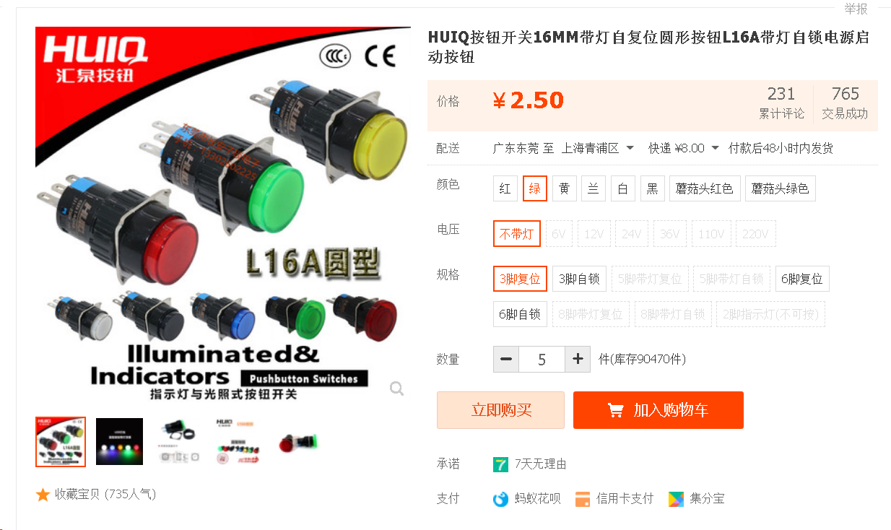 绿色 不带灯 3脚复位 | 5个
按钮开关（带灯自锁） | HUIQ按钮开关16MM带灯自复位圆形按钮L16A带灯自锁电源启动按钮-淘宝网 https://item.taobao.com/item.htm?id=563588002410&ali_refid=a3_430582_1006:1122965667:N:gLcECMs%2Bj5VTyz2nrOQkEg%3D%3D:d43cb916d563b744cf22e641ec6f6735&ali_trackid=1_d43cb916d563b744cf22e641ec6f6735&spm=a230r.1.14.11#detail | 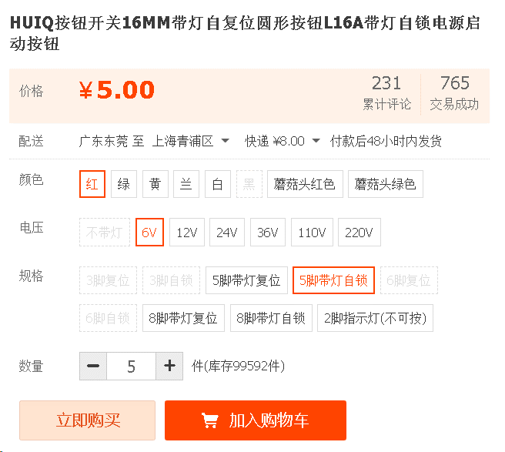 红色 6V 5脚带灯自锁 | 5个
按钮插簧线 | 16MM按钮快插按钮开关接线端子带线插簧按钮尾插适用于2.8MM脚位-淘宝网 https://item.taobao.com/item.htm?spm=2013.1.0.0.3b6126fbxvPb3B&id=571135308836&source=superboss&appId=113 | 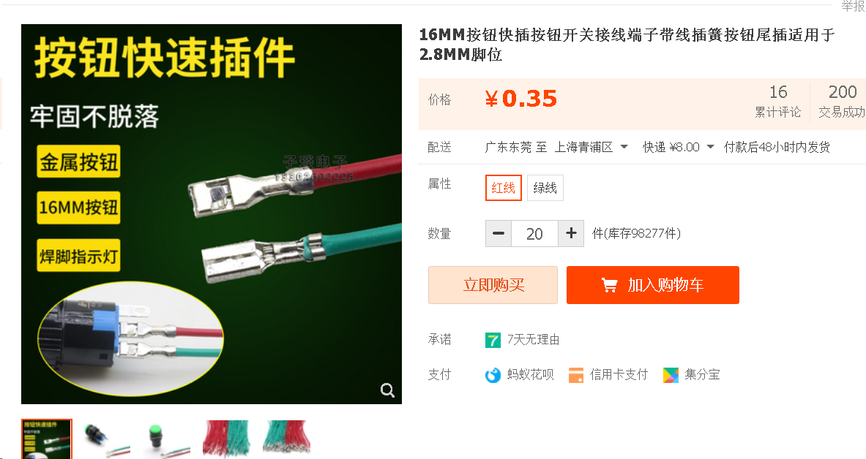 红线 绿线各20根 | 总共40根
FFC/FPC软排线 | FFC/FPC软排线0.5/1.0mm AWM 20624 80C 60V VW-1 液晶连接线扁平-淘宝网 https://item.taobao.com/item.htm?spm=a230r.1.14.16.84074a87nSplmz&id=649138956762&ns=1&abbucket=6#detail | 20厘米 同向 间距0.5mm 40P 10条； 20厘米 同向 间距0.5mm 10P 10条; 20厘米 同向 间距1mm 4P 20条; | 总共40根
FFC/FPC软排线延长板 | FFC/FPC软排线延长板转接板 0.5/1.0MM间距4P/10/20/30/40/50/60P-淘宝网 https://item.taobao.com/item.htm?id=638015459872&ali_refid=a3_430582_1006:1156320133:N:ZZeBllOrzsD1NKdPt07Bi3VxV3dNIHPA:e7abb1f95b3c2a01826fc2109ae0549d&ali_trackid=1_e7abb1f95b3c2a01826fc2109ae0549d&spm=a230r.1.14.6#detail | 0.5mm间距 40P 5个； 0.5mm间距 10P 5个； 1.0mm间距 4P 10个； | 总共20个
发光二极管（带端子线） | 开孔8mm带座发光二极管面板警示指示灯12V24V220V带端子线XH2.54-淘宝网 https://item.taobao.com/item.htm?spm=a1z0d.7625083.1998302264.6.5c5f4e69teFdjA&id=629633604507 | 5V6V 绿色灯 | 10个

